ｴﾋﾞﾃﾞﾝｽ (4)
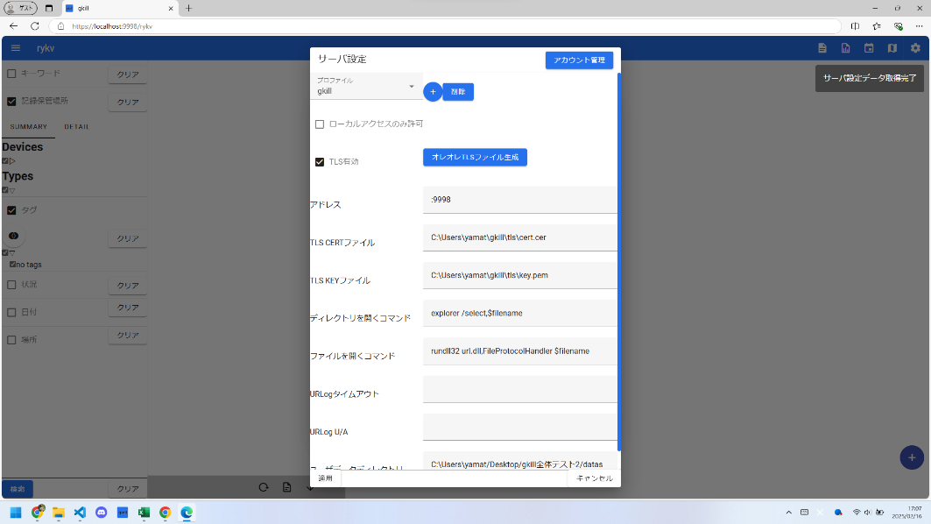
項番 | 分類 | gkillフィードバック項番 | テスト表題 | 確認内容詳細 | 確認日 | OK/NG | NG理由
4 |  | 59 | サーバ設定画面を開いたときのメッセージ確認 | サーバ設定画面を開いたときのメッセージが「取得完了」ではなく「サーバ設定取得完了」となっていることを確認する | 2025-02-16 | OK

ｴﾋﾞﾃﾞﾝｽ (5)
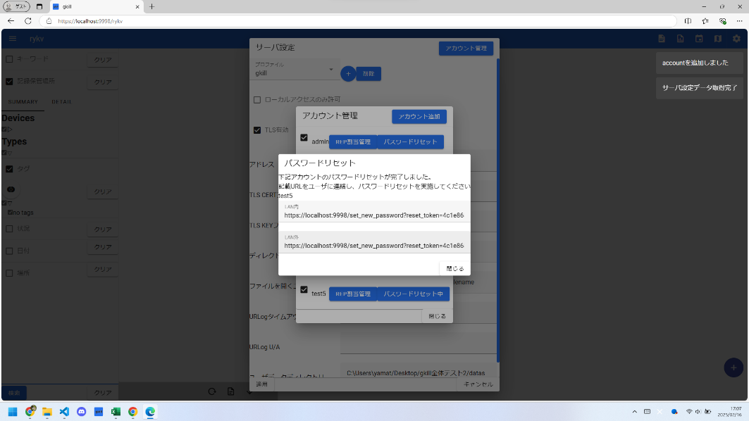
項番 | 分類 | gkillフィードバック項番 | テスト表題 | 確認内容詳細 | 確認日 | OK/NG | NG理由
5 |  | 60 | アカウント作成画面 パスワード設定リンク表示されるときのメッセージ確認 | メッセージが「取得完了」ではなく、何を取得したのか表示されていることを確認する | 2025-02-16 | OK

ｴﾋﾞﾃﾞﾝｽ (6)

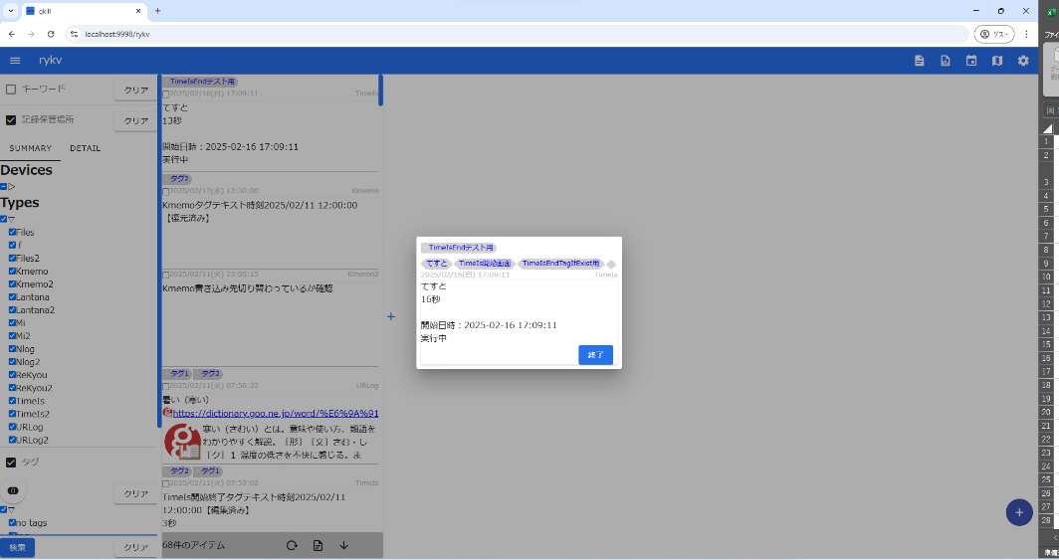

項番 | 分類 | gkillフィードバック項番 | テスト表題 | 確認内容詳細 | 確認日 | OK/NG | NG理由
6 |  | 62 | KFTL エラーメッセージ出力確認 | 「ーえ」で対象が存在しないとき、エラーメッセージが正常に出力されることを確認する | 2025-02-16 | OK

ｴﾋﾞﾃﾞﾝｽ (7)
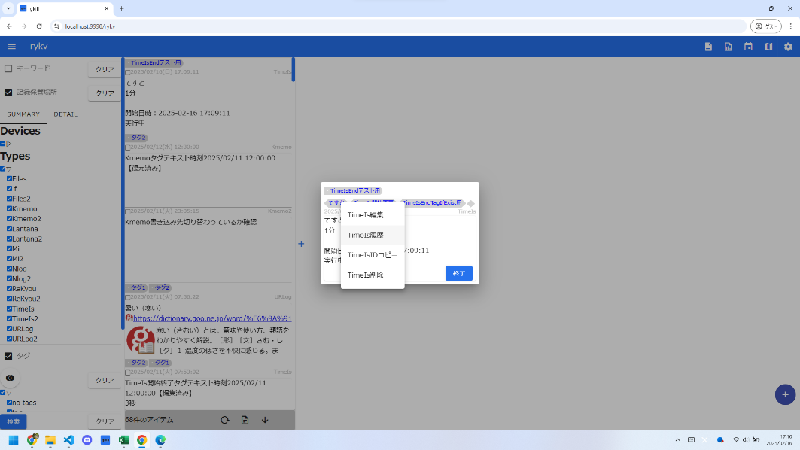
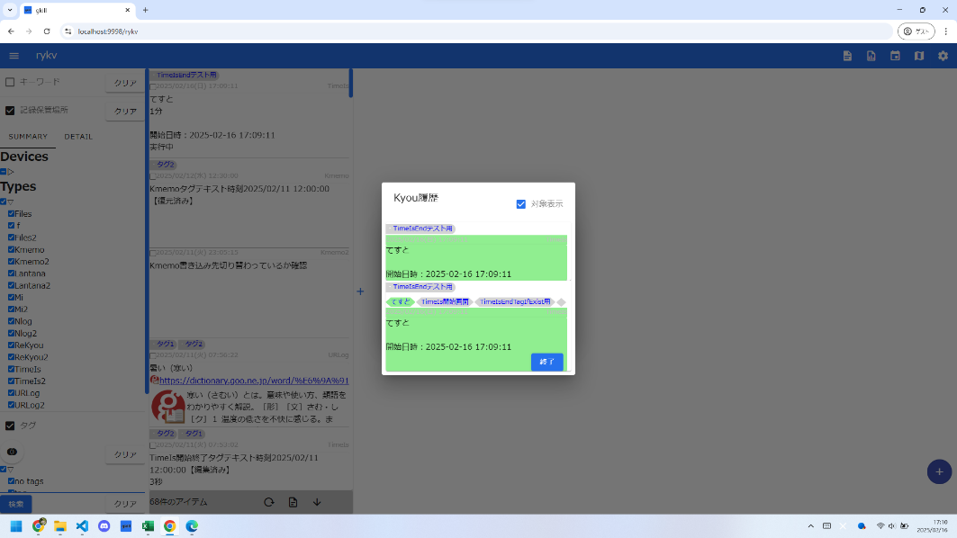
項番 | 分類 | gkillフィードバック項番 | テスト表題 | 確認内容詳細 | 確認日 | OK/NG | NG理由
7 |  | 63 | AttachedTimeIsのコンテキストメニューから、履歴が開けること | AttachedTimeIsのコンテキストメニューから、履歴が開けることを確認する | 2025-02-16 | OK

ｴﾋﾞﾃﾞﾝｽ (8)
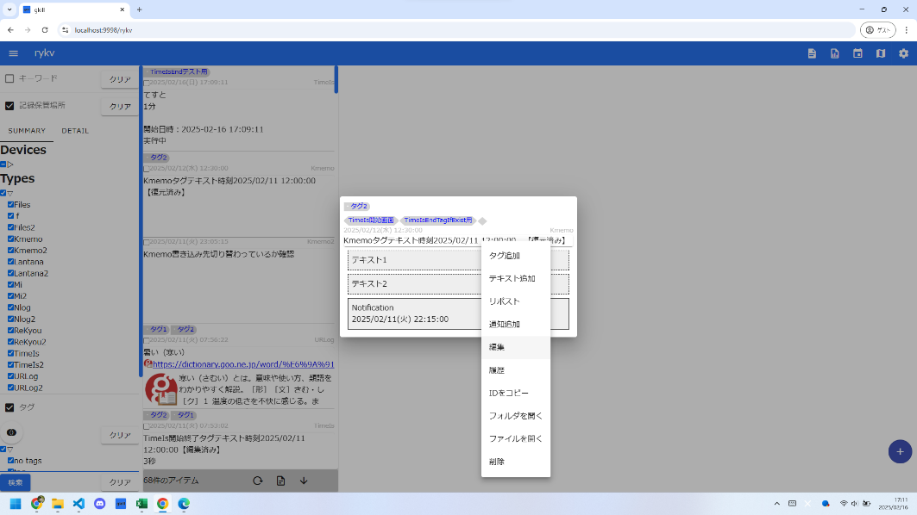
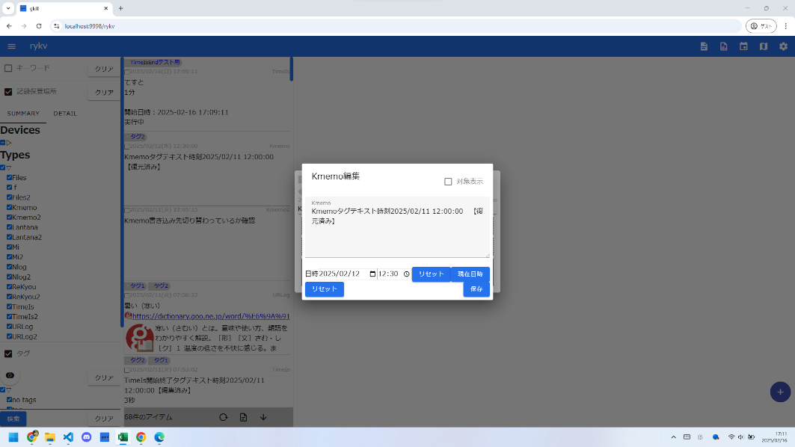
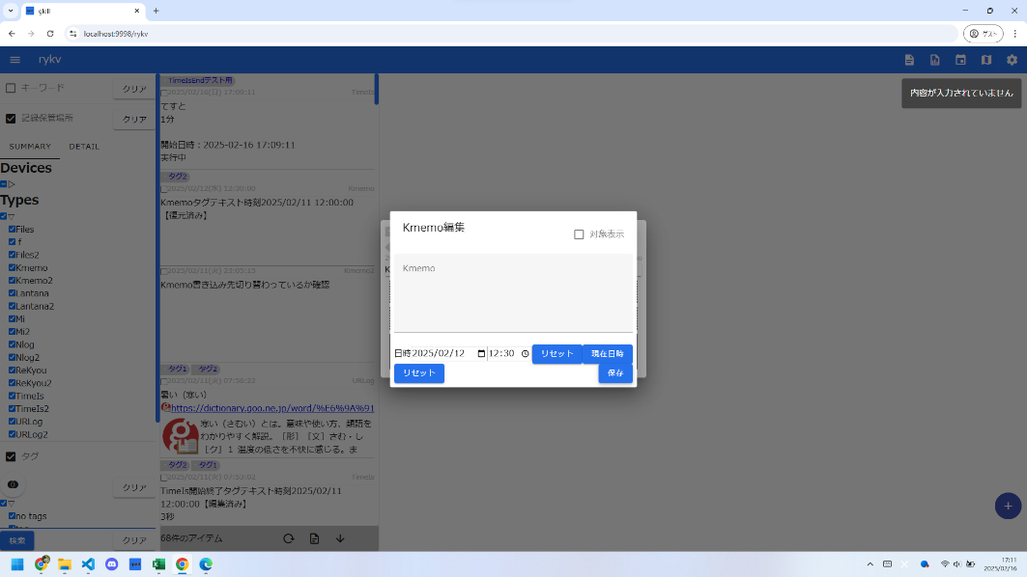
項番 | 分類 | gkillフィードバック項番 | テスト表題 | 確認内容詳細 | 確認日 | OK/NG | NG理由
8 |  | 64 | Kmemo画面編集で内容に必須チェックが入っていること | Kmemo画面編集で内容に必須チェックが入っていることを確認する | 2025-02-16 | OK

ｴﾋﾞﾃﾞﾝｽ (9)
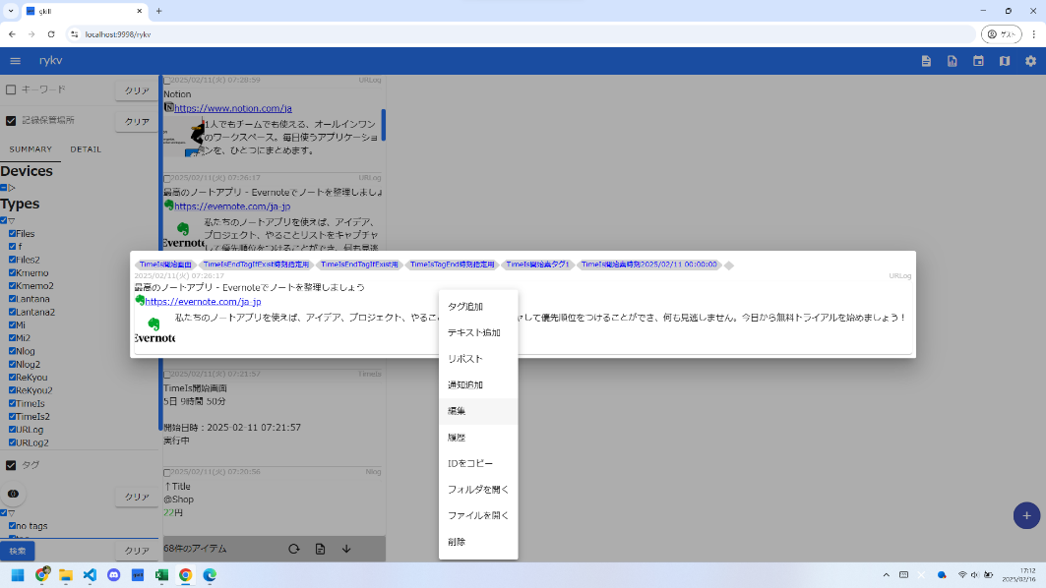
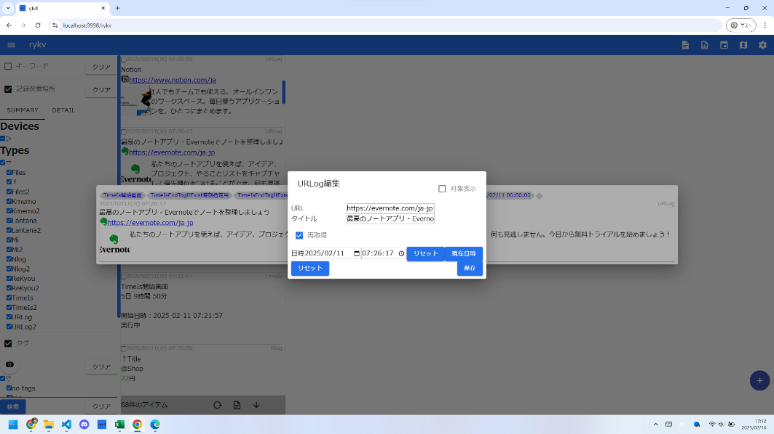
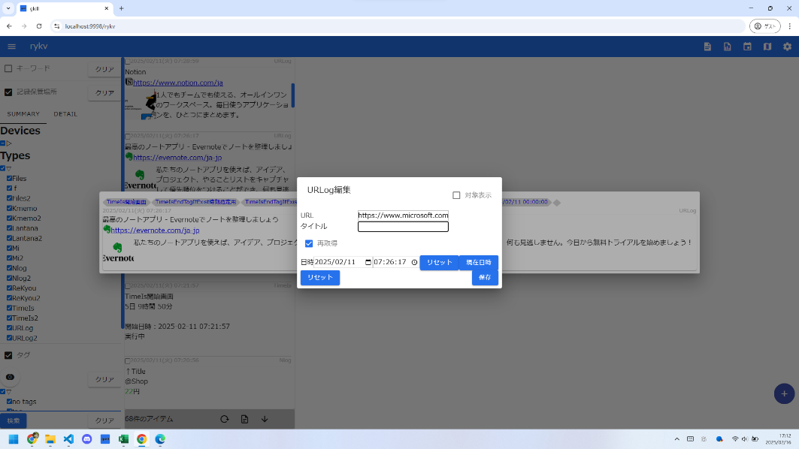
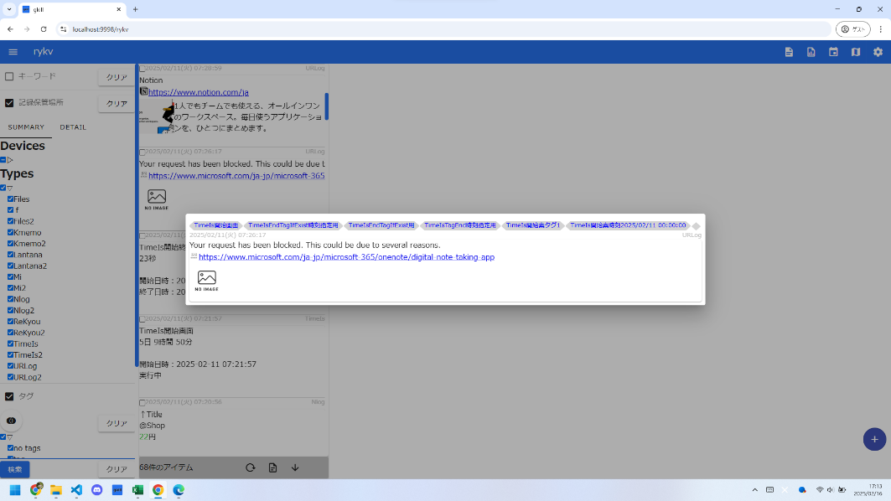
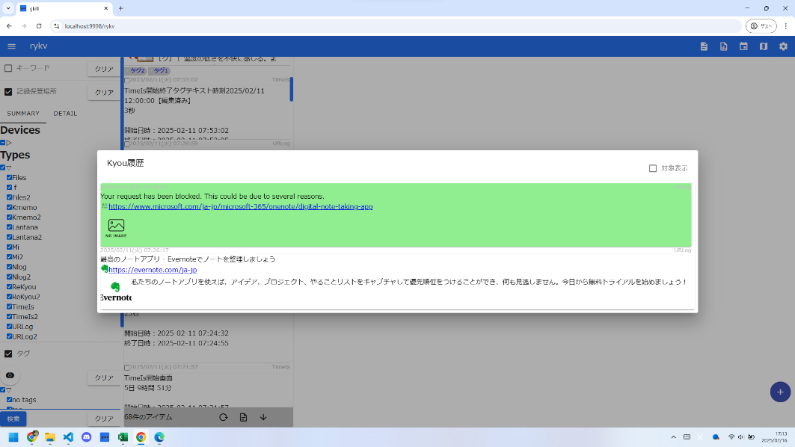
項番 | 分類 | gkillフィードバック項番 | テスト表題 | 確認内容詳細 | 確認日 | OK/NG | NG理由
9 |  | 65 | URLog画面編集画面 データ再取得オプション | Favicon, Image, Titleが再取得されることを確認する | 2025-02-16 | OK

ｴﾋﾞﾃﾞﾝｽ (10)
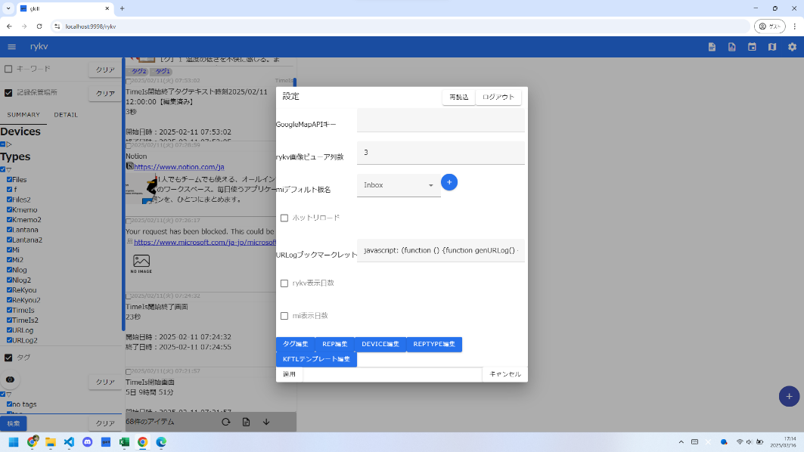
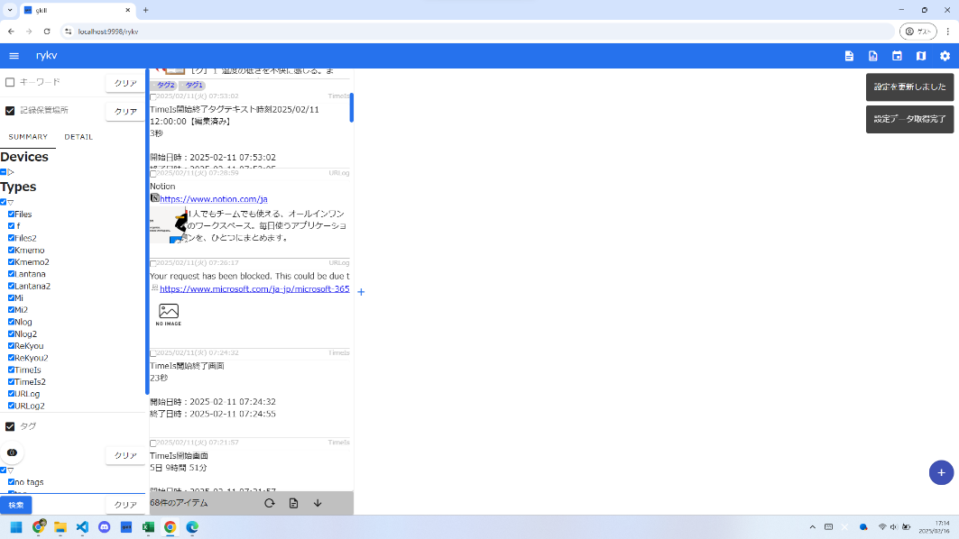
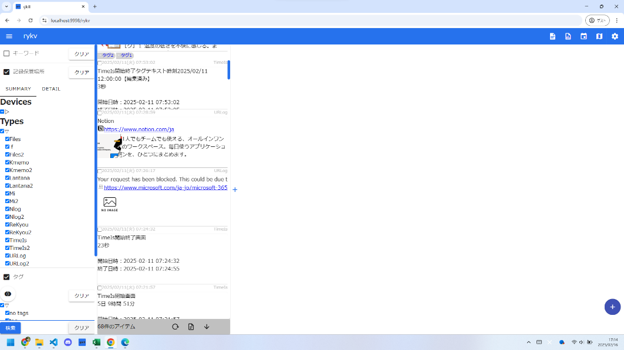
項番 | 分類 | gkillフィードバック項番 | テスト表題 | 確認内容詳細 | 確認日 | OK/NG | NG理由
10 |  | 66 | rykvホットリロード無効時 検索条件クリアボタンを押下しても検索が走らないこと |  | 2025-02-16 | OK

ｴﾋﾞﾃﾞﾝｽ (11)
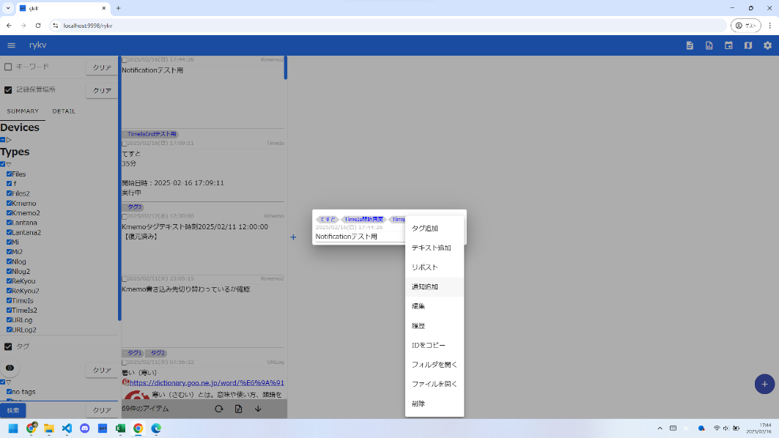
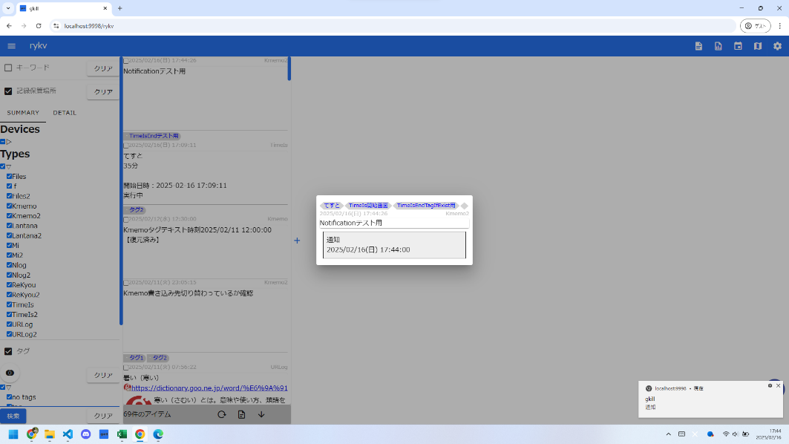
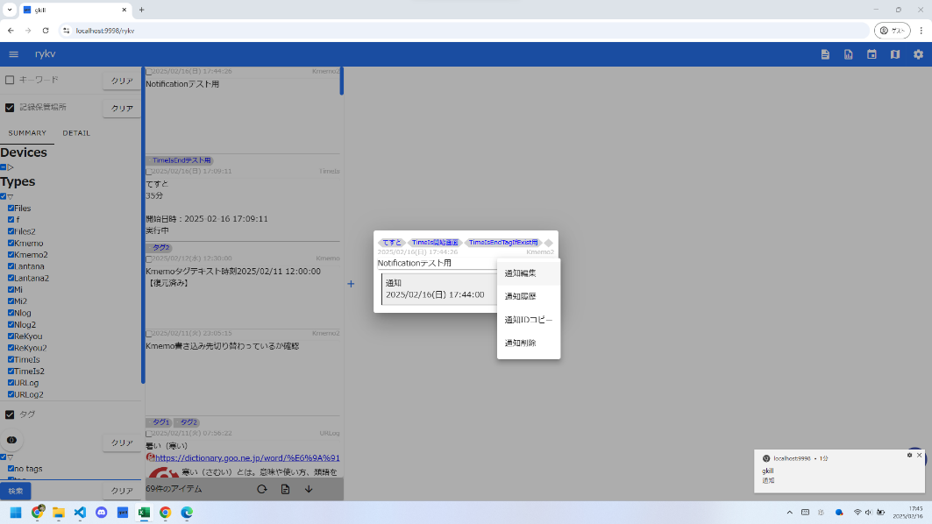
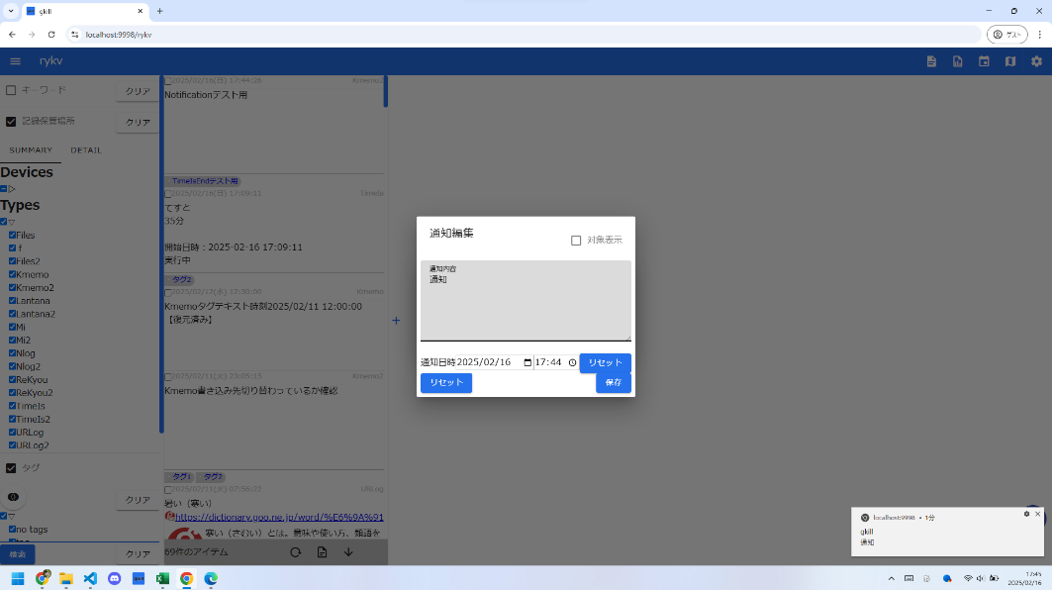
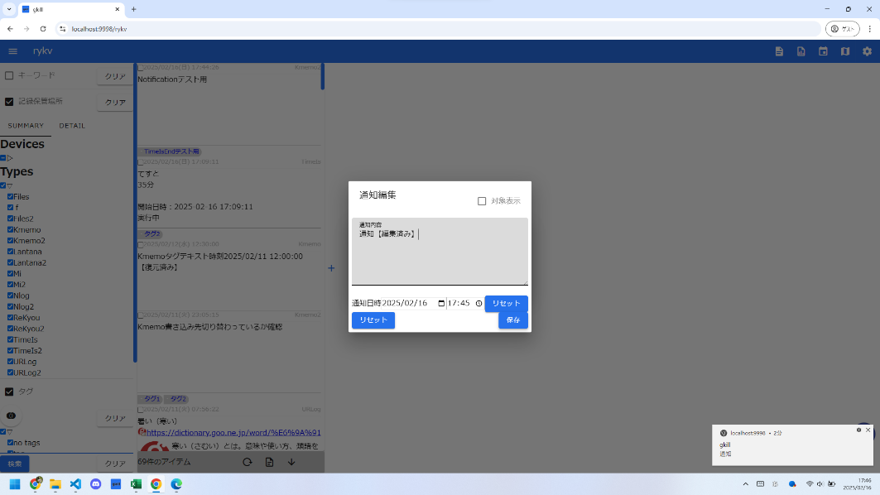
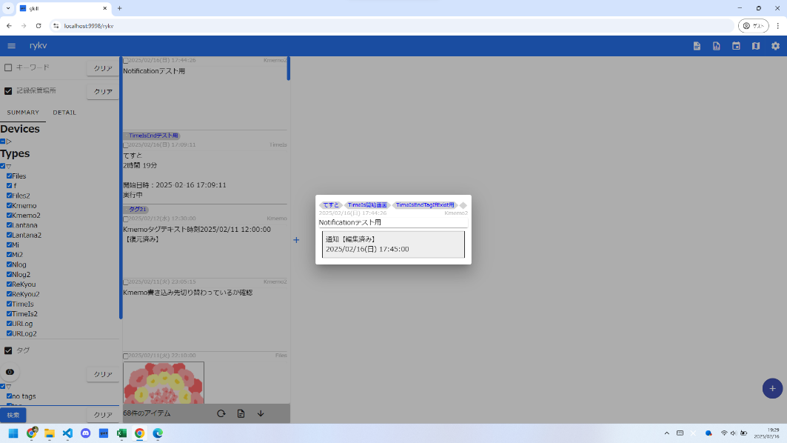
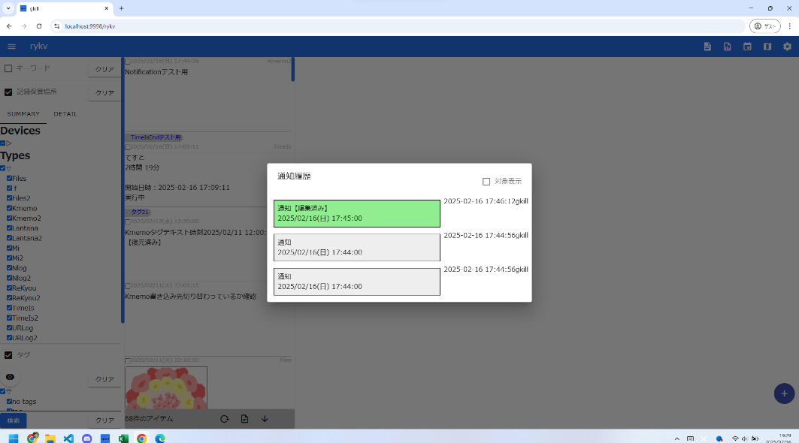
項番 | 分類 | gkillフィードバック項番 | テスト表題 | 確認内容詳細 | 確認日 | OK/NG | NG理由
11 |  | 67 | Notification編集画面 最新のNotificationが表示されていること |  | 2025-02-16 | OK

ｴﾋﾞﾃﾞﾝｽ (12)
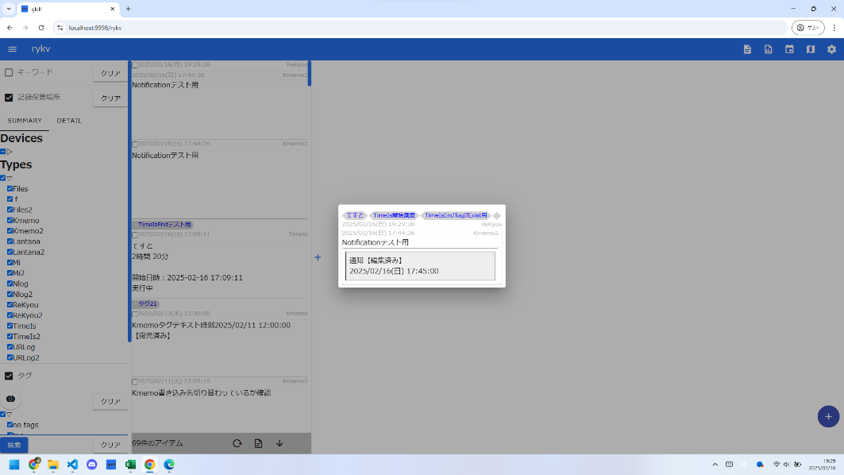
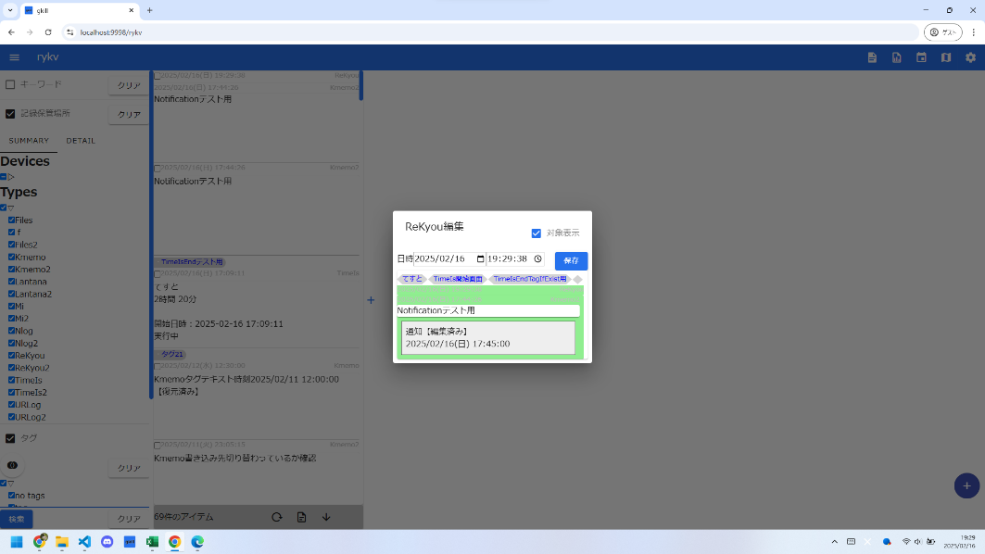
項番 | 分類 | gkillフィードバック項番 | テスト表題 | 確認内容詳細 | 確認日 | OK/NG | NG理由
12 |  | 68 | ReKyou編集画面 日時入力欄に枠がついていること |  | 2025-02-16 | OK

ｴﾋﾞﾃﾞﾝｽ (13)
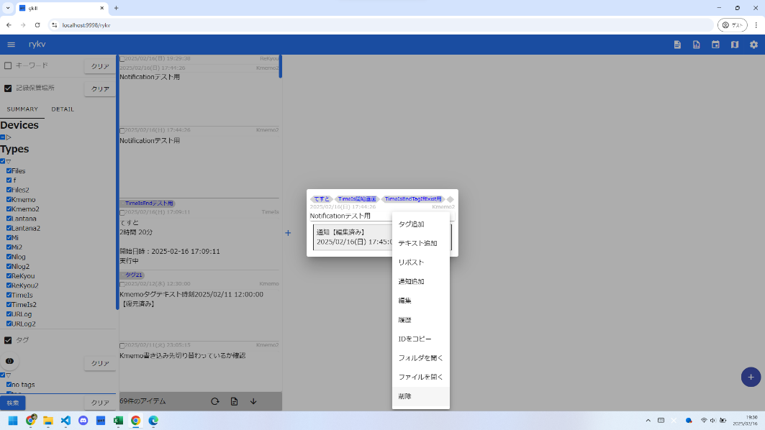

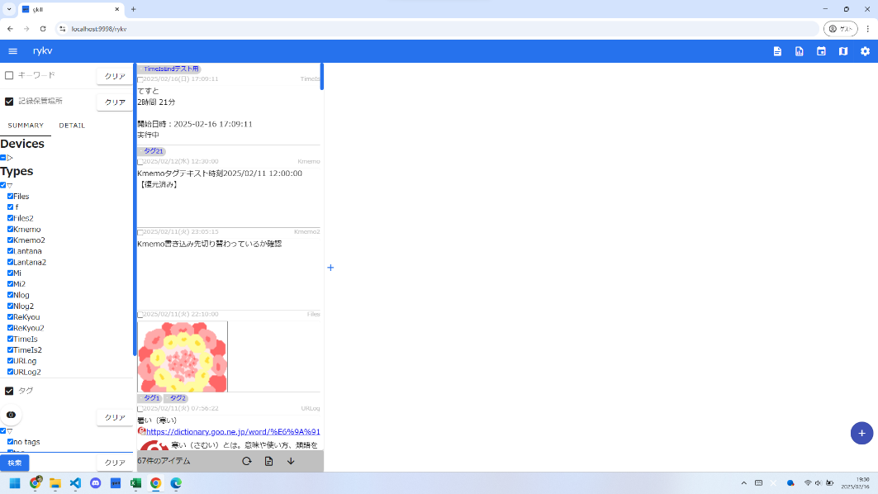
項番 | 分類 | gkillフィードバック項番 | テスト表題 | 確認内容詳細 | 確認日 | OK/NG | NG理由
13 |  | 71 | ReKyou 対象Kyouを削除したときにReKyouも非表示になること |  | 2025-02-16 | OK

ｴﾋﾞﾃﾞﾝｽ (14)
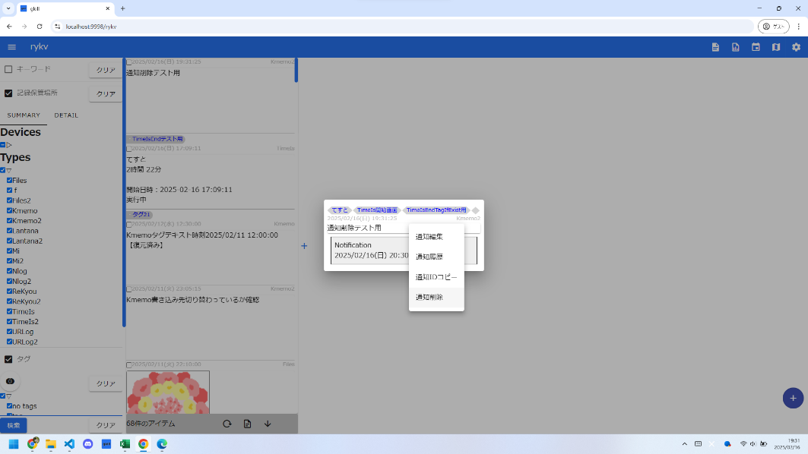
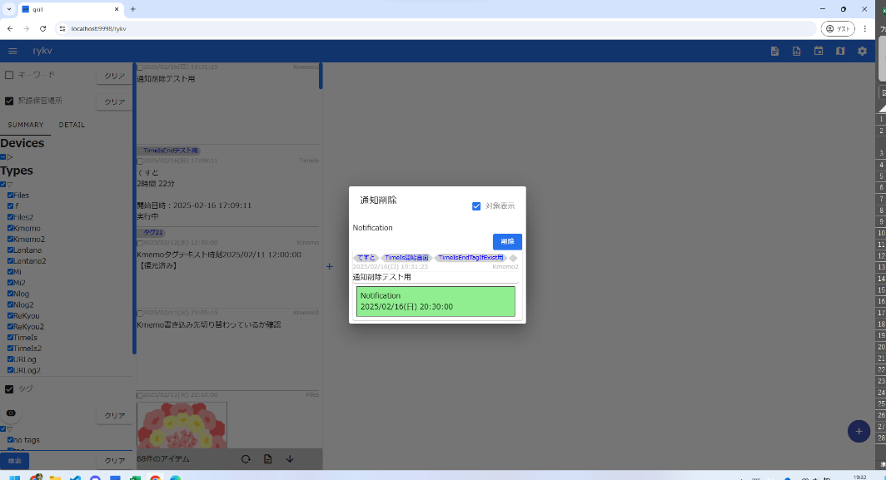
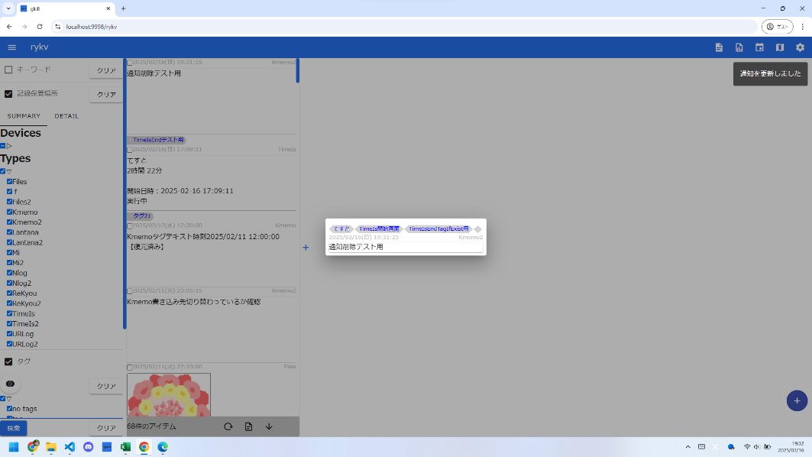
項番 | 分類 | gkillフィードバック項番 | テスト表題 | 確認内容詳細 | 確認日 | OK/NG | NG理由
14 |  | 72 | Notification 削除されたものは表示されないこと |  | 2025-02-16 | OK

ｴﾋﾞﾃﾞﾝｽ (15)
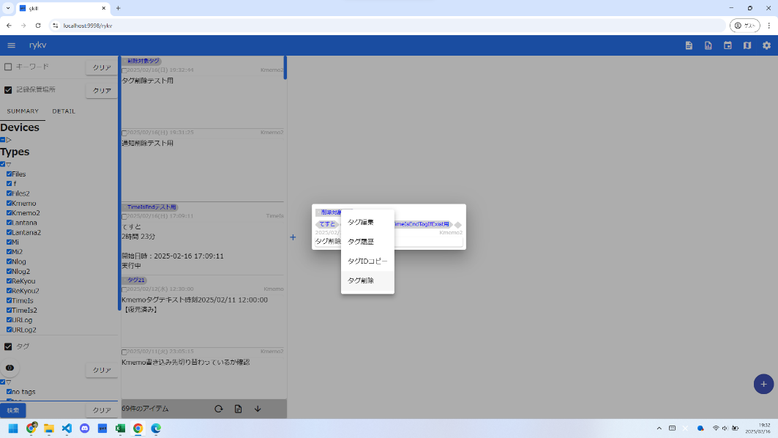
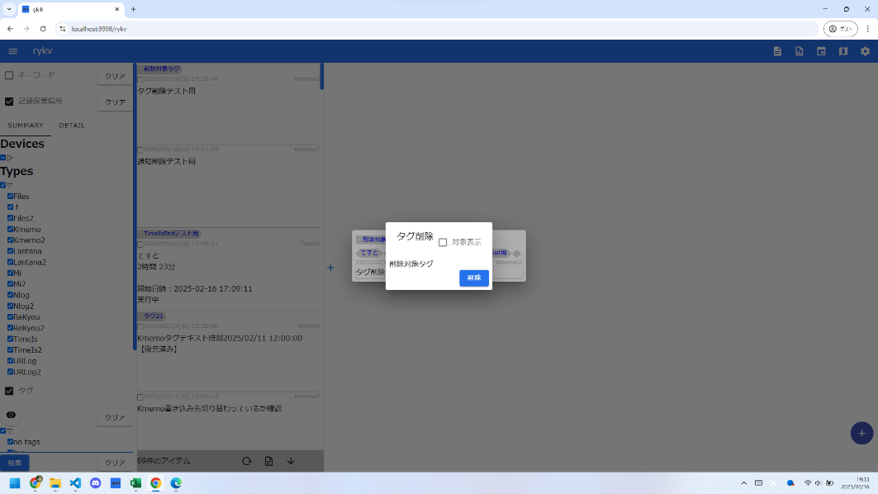
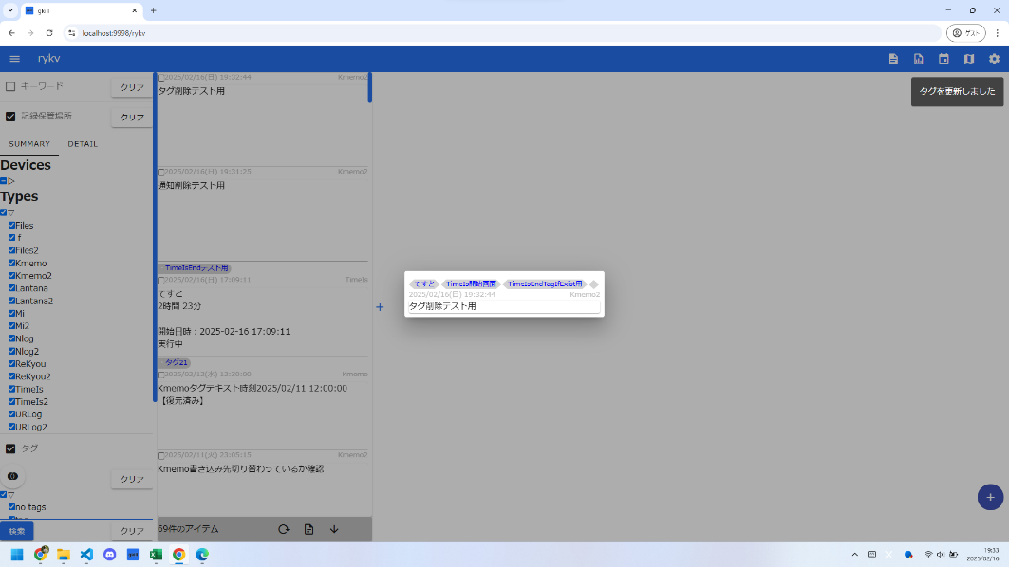
項番 | 分類 | gkillフィードバック項番 | テスト表題 | 確認内容詳細 | 確認日 | OK/NG | NG理由
15 |  | 73 | タグを削除したときに、リストとダイアログ、DetailのKyouの表示が更新されること |  | 2025-02-16 | OK

ｴﾋﾞﾃﾞﾝｽ (16)
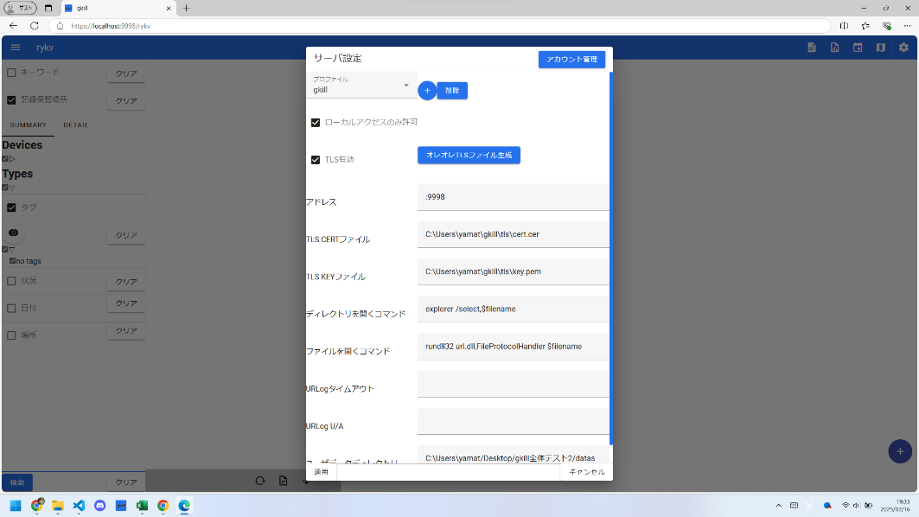

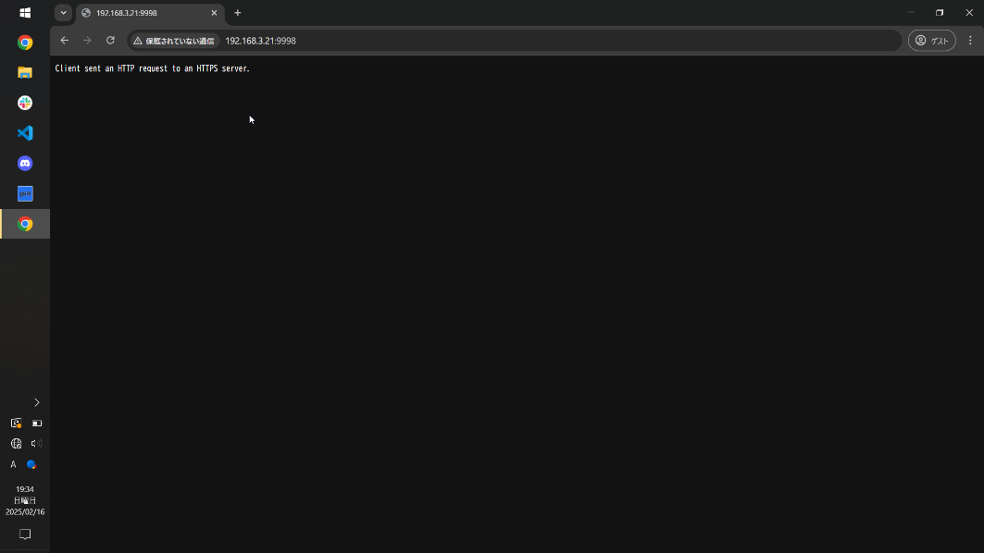
項番 | 分類 | gkillフィードバック項番 | テスト表題 | 確認内容詳細 | 確認日 | OK/NG | NG理由
16 |  | 75 | サーバ設定 ローカルのみアクセス許可のとき、別ホストからアクセスできないこと |  | 2025-02-16 | OK

ｴﾋﾞﾃﾞﾝｽ (17)
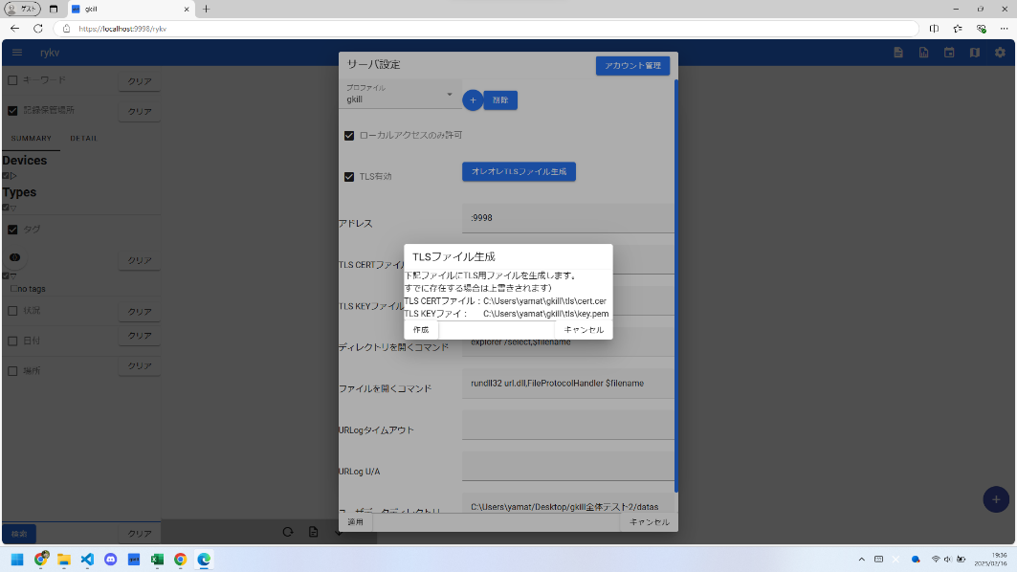
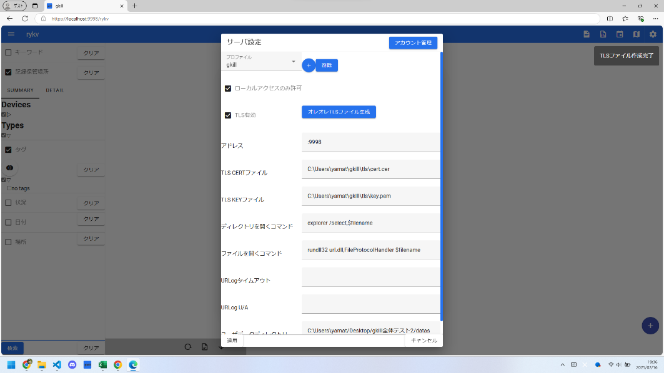
項番 | 分類 | gkillフィードバック項番 | テスト表題 | 確認内容詳細 | 確認日 | OK/NG | NG理由
17 |  | 77 | サーバ設定 TLSファイル生成成功時にメッセージが出力されること |  | 2025-02-16 | OK

ｴﾋﾞﾃﾞﾝｽ (18)
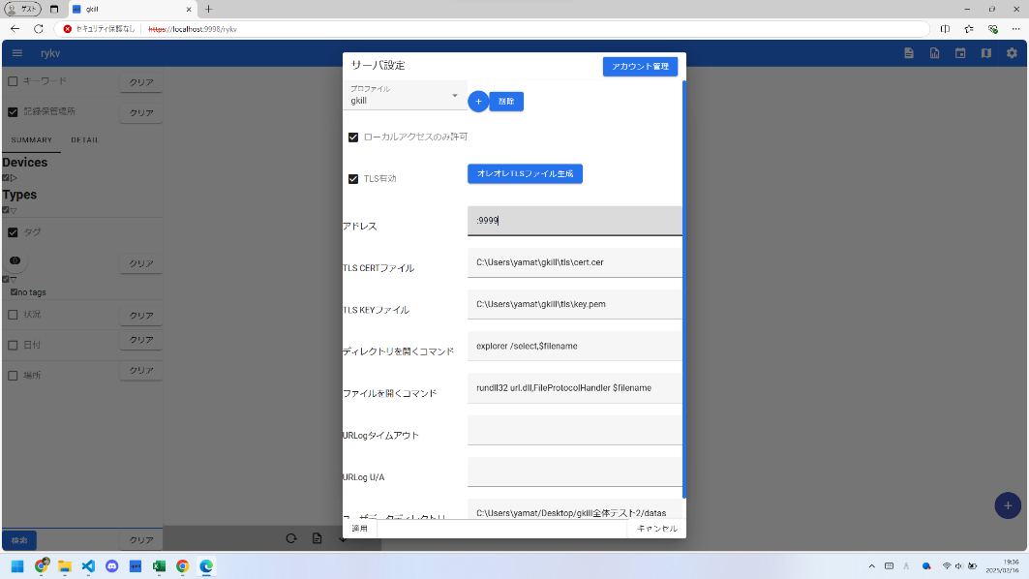
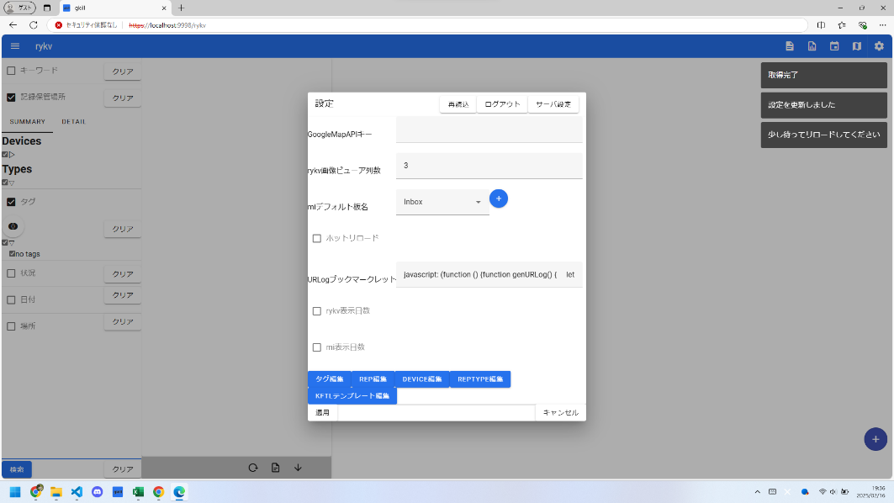
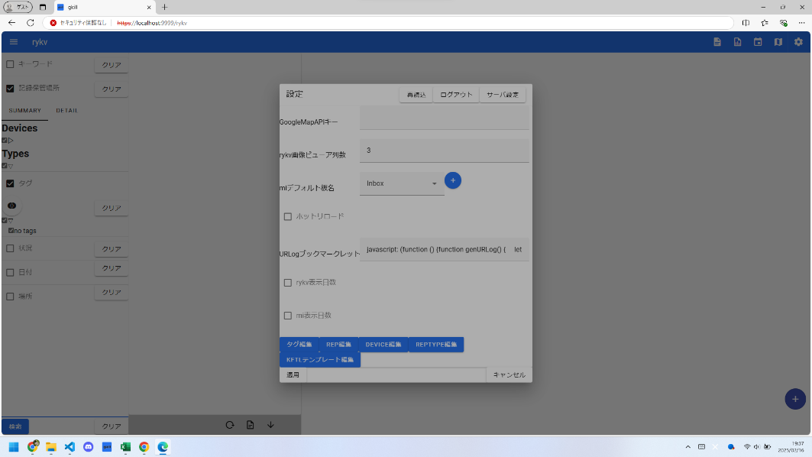
項番 | 分類 | gkillフィードバック項番 | テスト表題 | 確認内容詳細 | 確認日 | OK/NG | NG理由
18 |  | 78 | サーバコンフィグ読み込み失敗時にはダイアログが開かれないこと |  | 2025-02-16 | OK

ｴﾋﾞﾃﾞﾝｽ (19)
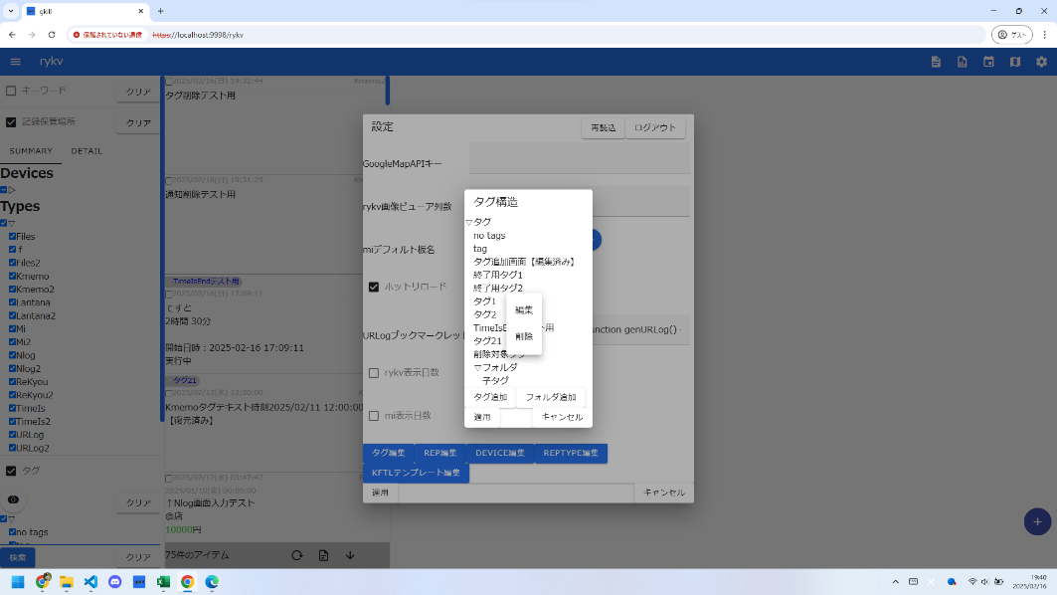
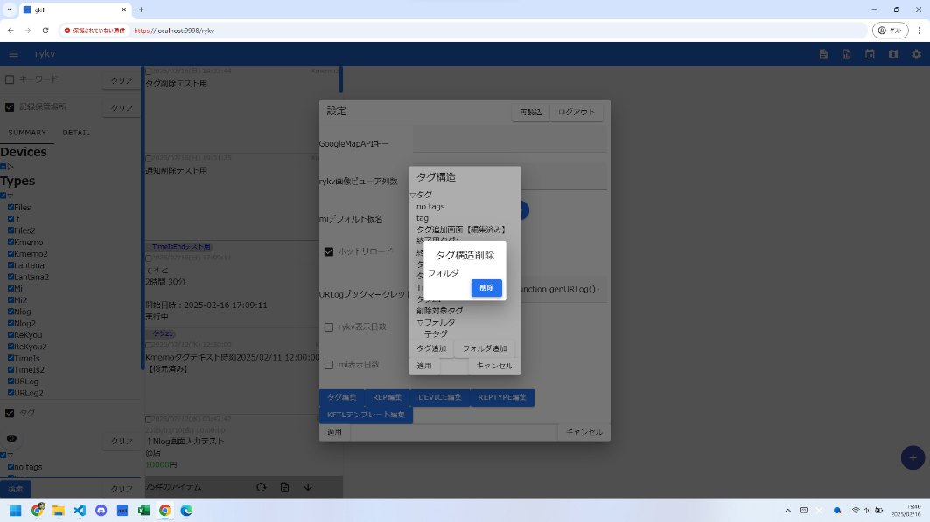
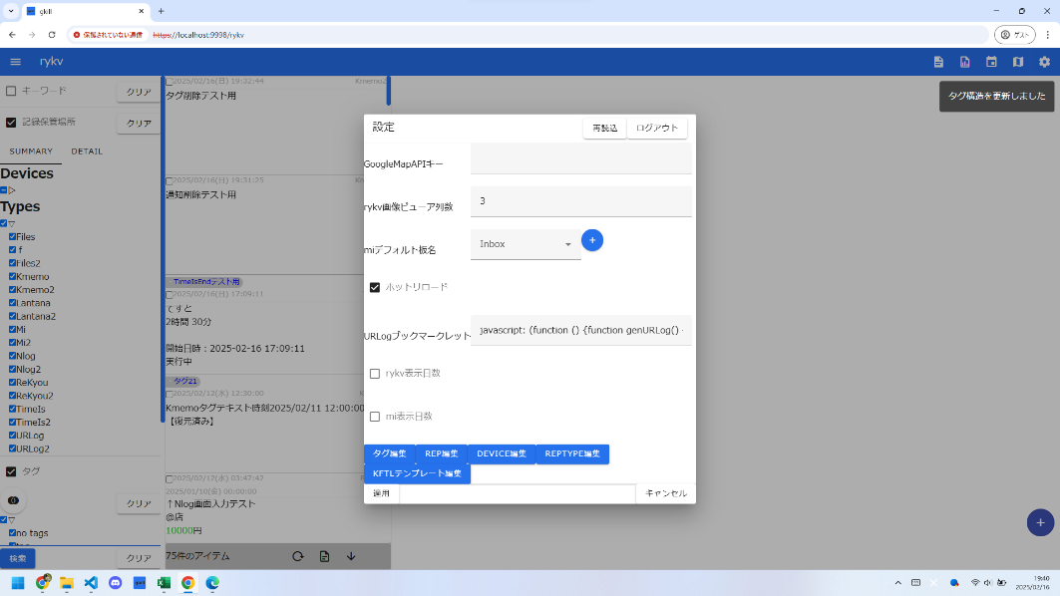
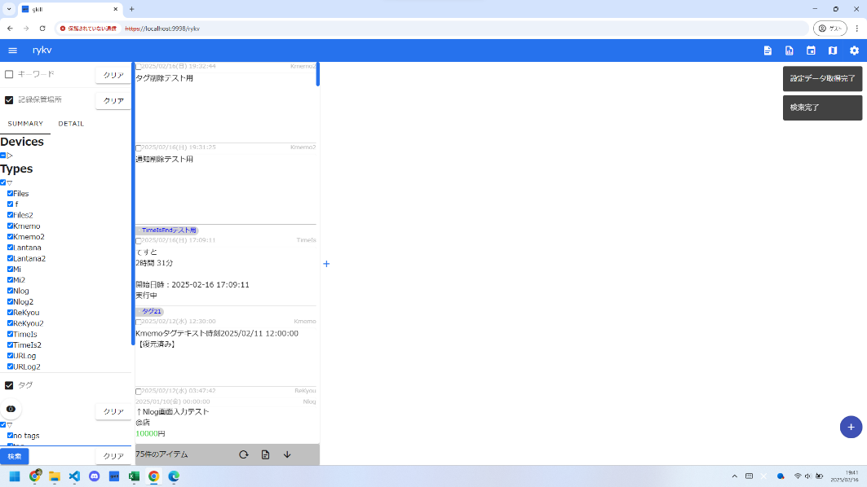
項番 | 分類 | gkillフィードバック項番 | テスト表題 | 確認内容詳細 | 確認日 | OK/NG | NG理由
19 |  | 80 | タグ構造編集画面 子を持つ構造を消し、ページリロードして無限ループに陥らないこと |  | 2025-02-16 | OK

ｴﾋﾞﾃﾞﾝｽ (20)
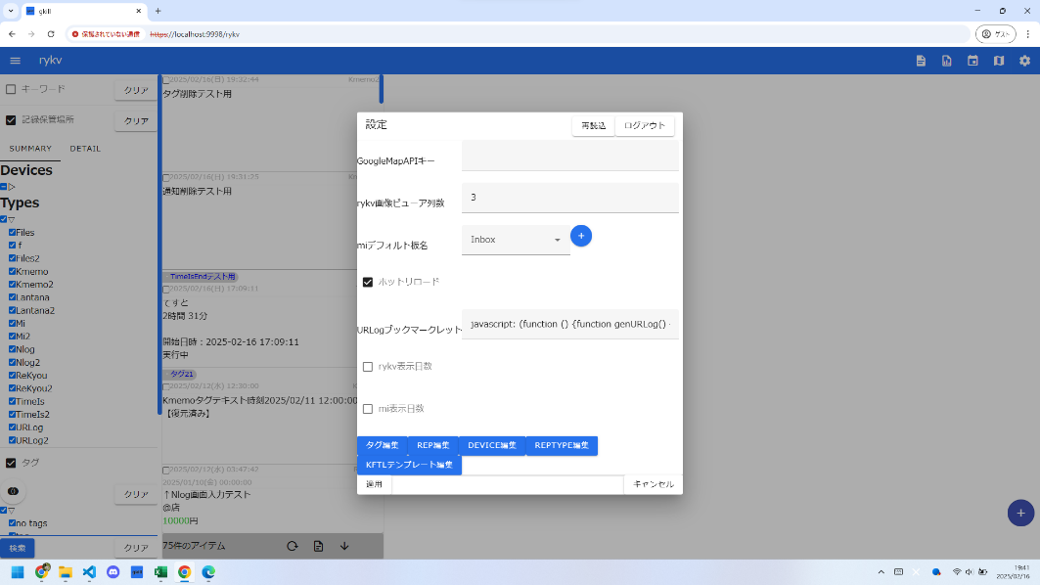
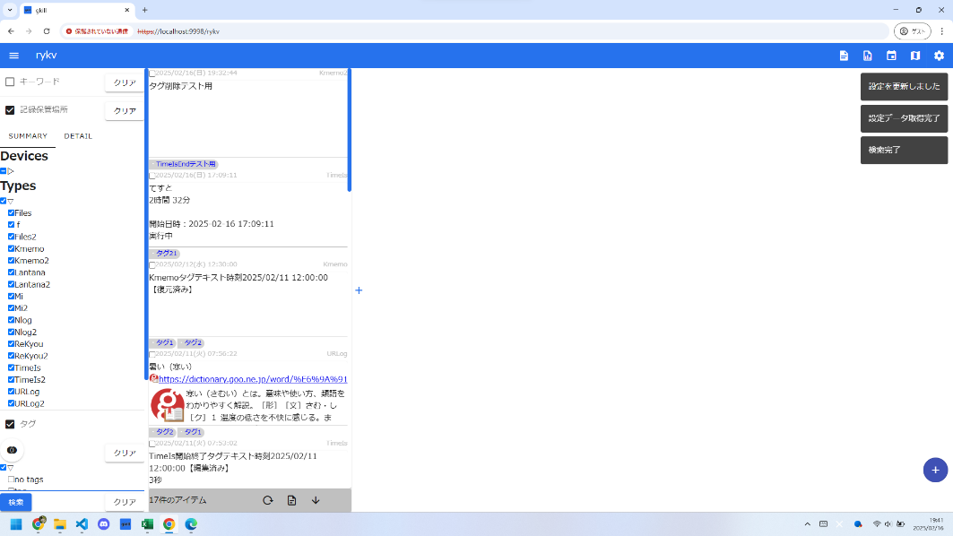
項番 | 分類 | gkillフィードバック項番 | テスト表題 | 確認内容詳細 | 確認日 | OK/NG | NG理由
20 |  | 81 | ユーザ設定を適用したときに、ApplicationConfig再読み込みが走ること |  | 2025-02-16 | OK

ｴﾋﾞﾃﾞﾝｽ (21)
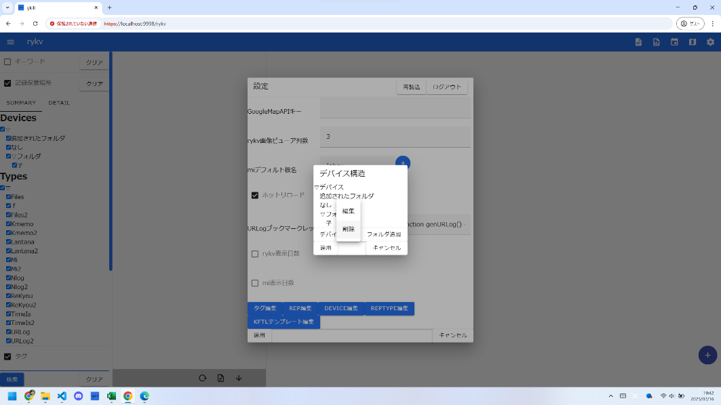
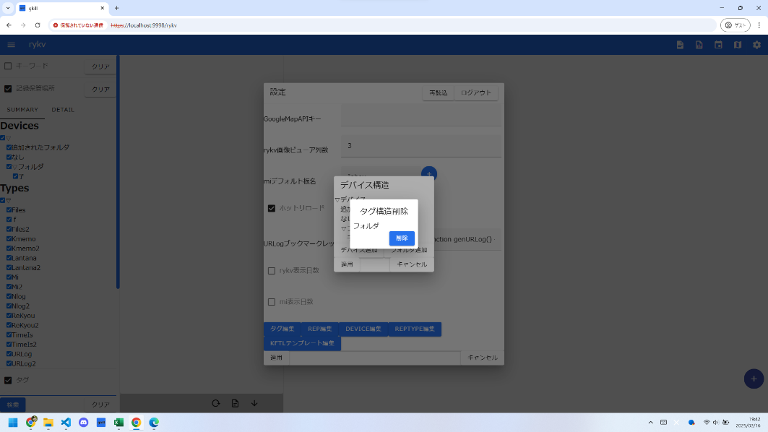


項番 | 分類 | gkillフィードバック項番 | テスト表題 | 確認内容詳細 | 確認日 | OK/NG | NG理由
21 |  | 82 | Device構造編集画面 子を持つ構造を消し、ページリロードして無限ループに陥らないこと |  | 2025-02-16 | OK

ｴﾋﾞﾃﾞﾝｽ (22)
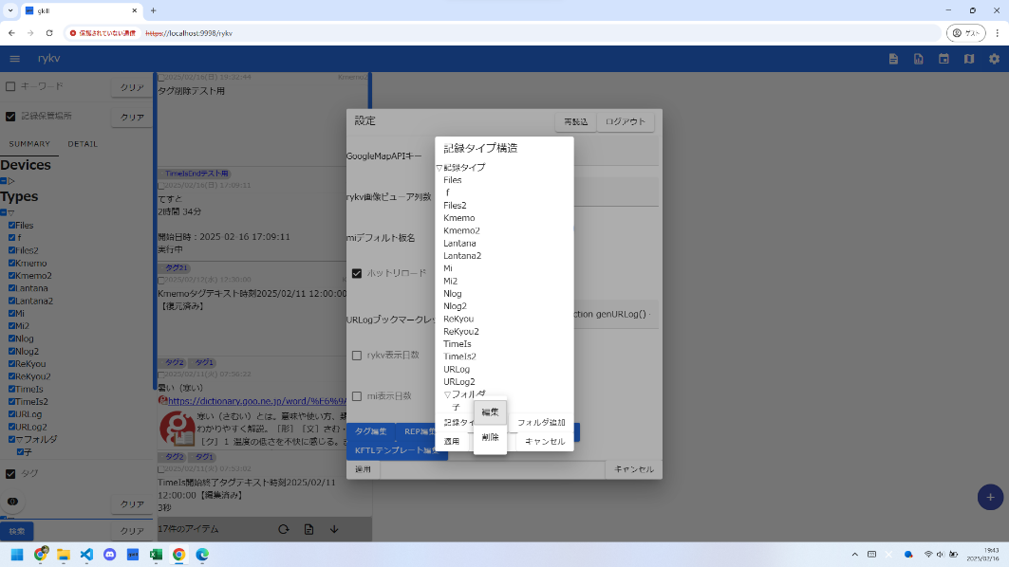
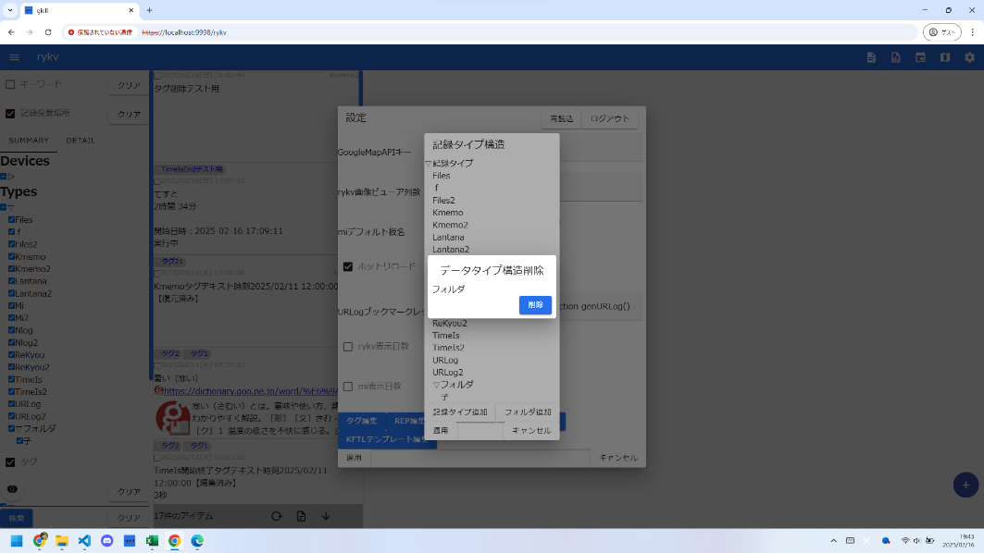


項番 | 分類 | gkillフィードバック項番 | テスト表題 | 確認内容詳細 | 確認日 | OK/NG | NG理由
22 |  | 83 | RepType構造編集画面 子を持つ構造を消し、ページリロードして無限ループに陥らないこと |  | 2025-02-16 | OK

ｴﾋﾞﾃﾞﾝｽ (23)

項番 | 分類 | gkillフィードバック項番 | テスト表題 | 確認内容詳細 | 確認日 | OK/NG | NG理由
23 |  | 84 | Device構造編集画面 非表示優先のメニューが消えていること |  | 2025-02-16 | OK

ｴﾋﾞﾃﾞﾝｽ (24)




項番 | 分類 | gkillフィードバック項番 | テスト表題 | 確認内容詳細 | 確認日 | OK/NG | NG理由
24 |  | 85 | KFTLテンプレート構造編集画面 子を持つ構造を消し、ページリロードして無限ループに陥らないこと |  | 2025-02-16 | OK

ｴﾋﾞﾃﾞﾝｽ (25)




項番 | 分類 | gkillフィードバック項番 | テスト表題 | 確認内容詳細 | 確認日 | OK/NG | NG理由
25 |  | 86 | KFTL 「ーいたえ」が期待通り動作すること |  | 2025-02-16 | OK

ｴﾋﾞﾃﾞﾝｽ (26)

項番 | 分類 | gkillフィードバック項番 | テスト表題 | 確認内容詳細 | 確認日 | OK/NG | NG理由
26 |  | 87 | Notification履歴閲覧時 枠線がSolidになっていること |  | 2025-02-16 | OK

ｴﾋﾞﾃﾞﾝｽ (27)


項番 | 分類 | gkillフィードバック項番 | テスト表題 | 確認内容詳細 | 確認日 | OK/NG | NG理由
27 |  | 88 | rykv 列を閉じた時1列分だけ閉じられること |  | 2025-02-16 | OK

